关系图
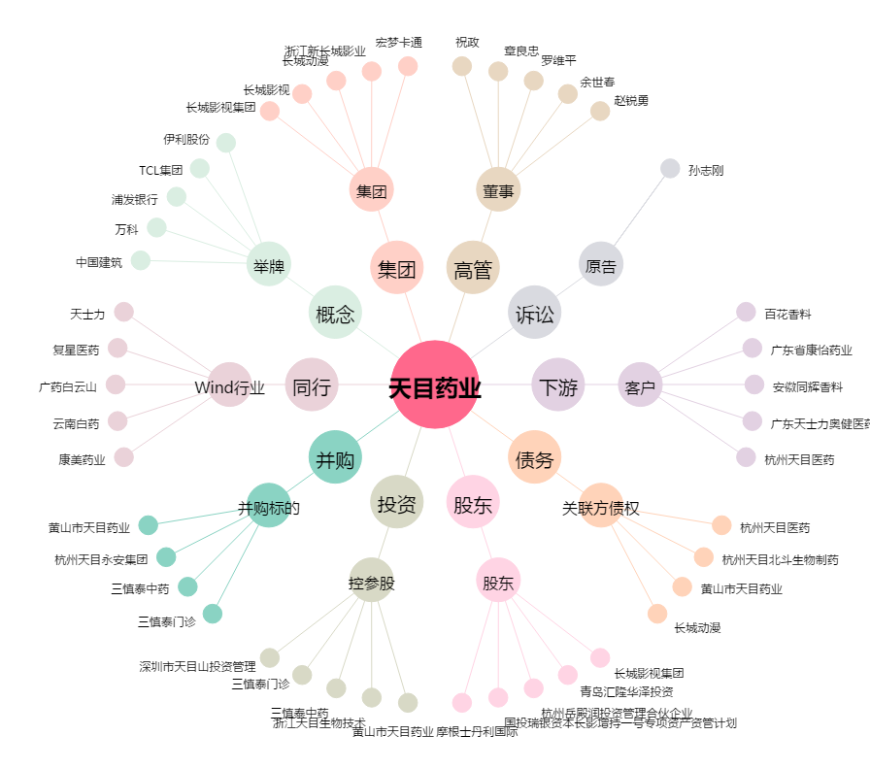
天目药业[600671.SH] - 关系概览图

